Sheet1
矿区 | 特产宝石 | 开采等级 | 耗费能量 | 开采时间 | 矿区图 | 优势猪种 | 猪种档案图 | 其他获取方式 | 是否有勋章
摩尔城堡 | 黑曜石 | 初级 | 5 | 10 | 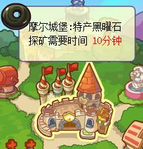 | 福仔 | 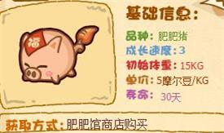 | 无 | 是
爱心教堂 | 萤石 | 初级 | 5 | 12 | 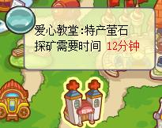 | 憨憨 | 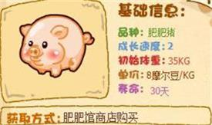 | 无 | 是
阳光牧场 | 锆石 | 初级 | 6 | 15 | 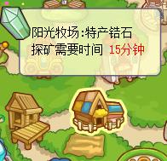 | 小眉 | 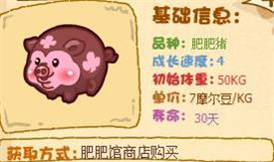 | 无 | 是
摩尔足球场 | 日光石 | 初级 | 6 | 18 | 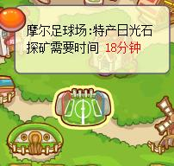 | 阿凡达达 | 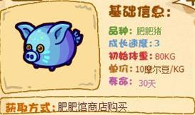 | 无 | 是
开心农场 | 月光石 | 初级 | 8 | 20 | 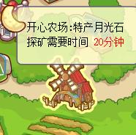 | 二师兄 | 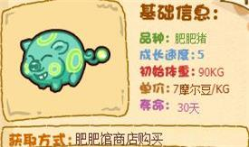 | 无 | 是
米勒大道 | 绿玉髓 | 初级 | 8 | 22 | 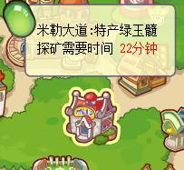 | 小秋 | 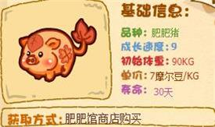 | 无 | 是
淘淘乐街 | 虎眼石 | 初级 | 10 | 25 | 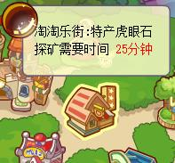 | 小霸王 | 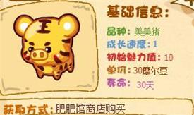 | 无 | 是
城堡露天花园 | 蛋白石 | 初级 | 10 | 28 | 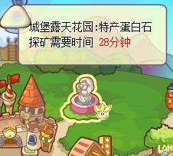 | 大师兄 | 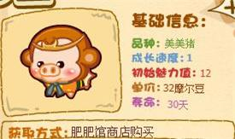 | 无 | 是
咕噜艺术街 | 云母 | 初级 | 10 | 30 | 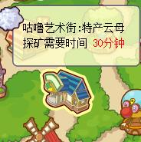 | 蝙蝠侠 | 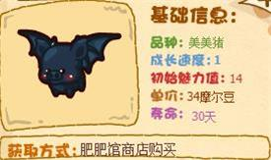 | 无 | 是
神秘湖码头 | 碧玺 | 中级 | 12 | 60 | 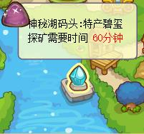 | 美羊羊 | 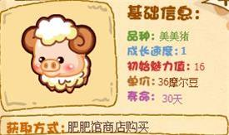 | 无 | 是
神秘湖 | 翡翠 | 中级 | 12 | 65 | 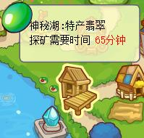 | 红肠兄 | 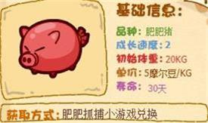 | 无 | 是
天空树 | 琥珀 | 中级 | 14 | 70 | 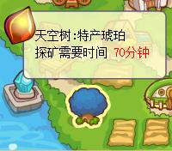 | 小雪花 | 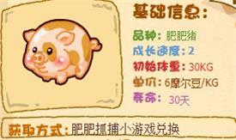 | 无 | 是
粒粒小广场 | 托帕石 | 中级 | 14 | 75 | 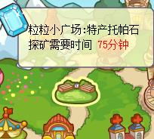 | 魔法小星 | 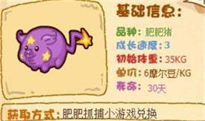 | 无 | 是
西部游乐场 | 玛瑙 | 中级 | 16 | 80 | 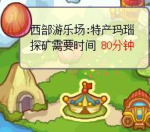 | 哈利波波 | 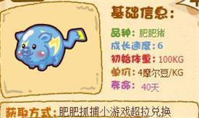 | 无 | 是
东部游乐场 | 石榴石 | 中级 | 16 | 85 | 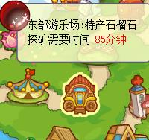 | 熊猫宝宝 | 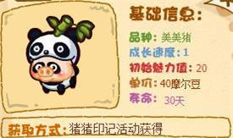 | 无 | 是
交通署 | 天河石 | 中级 | 18 | 90 | 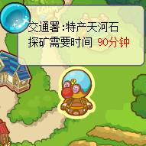 | 圣诞袜袜 | 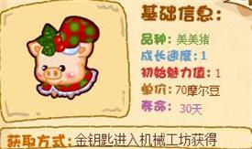 | 无 | 否
拉姆运动场 | 橄榄石 | 中级 | 18 | 100 | 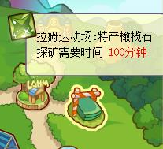 | 狮仔吼吼 | 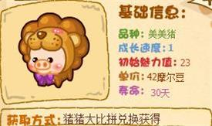 | 无 | 否
拉姆学院 | 汉白玉 | 中级 | 20 | 110 | 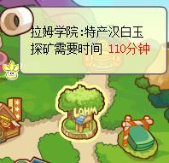 | 音乐发烧友 | 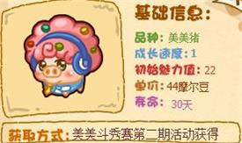 | 无 | 是
摩尔大学 | 紫水晶 | 中级 | 20 | 120 | 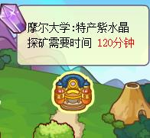 | 企鹅呆呆 | 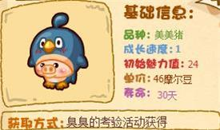 | 任务“王子与黑猫-万圣之夜”获取 | 否
摩尔拉雅山顶 | 天青石 | 高级 | 22 | 180 | 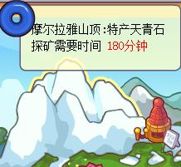 | 企小贱 | 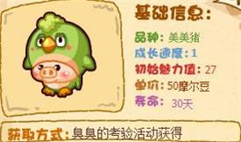 | 无 | 否
摩尔拉雅滑冰场 | 欧泊 | 高级 | 22 | 195 | 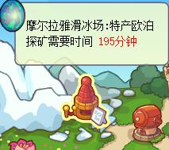 | 飘飘雪猪 | 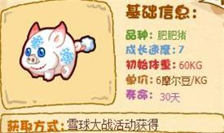 | 无 | 否
摩尔拉雅山脚 | 祖母绿 | 高级 | 24 | 210 | 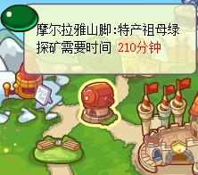 | 小禄 |  | 无 | 是
虫虫谷 | 尖晶石 | 高级 | 24 | 225 | 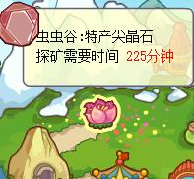 | 心心小象仔 | 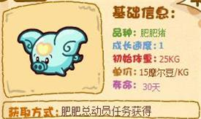 | 无 | 是
尼尔拉塔 | 海蓝宝石 | 高级 | 24 | 240 | 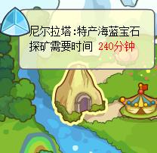 | 肥肥天使 | 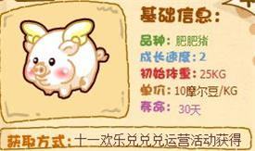 | 无 | 是
浆果丛林 | 红宝石 | 高级 | 26 | 255 | 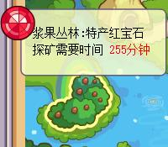 | 燕尾蝶 | 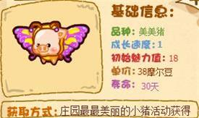 | 无 | 是
前哨站 | 青绿猫眼 | 高级 | 28 | 270 | 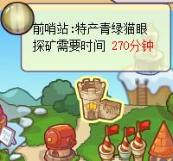 | 无 |  | 无 | 否
黑森林 | 蓝宝石 | 高级 | 30 | 285 |  | 无 |  | 无 | 否
库拉城堡 | 钻石 | 高级 | 30 | 300 |  | 无 |  | 无 | 否
 | 无 |  |  |  |  | 香香公主 |  | 阿凡达达、红肠兄、小雪花猪仔变异 | 是
 | 无 |  |  |  |  | 祥云 |  | 小眉、魔法小星猪仔变异 | 是
 | 无 |  |  |  |  | 烈火 |  | 二师兄、哈利波波猪仔变异 | 是
 | 无 |  |  |  |  | 钱多多 |  | 肥肥天使、心心小象仔猪仔变异 | 是
 | 无 |  |  |  |  | 霓裳仙仙 |  | 肥肥馆勋章兑换 | 否
 | 无 |  |  |  |  | 哆来咪 |  | 周报338期兑换、肥肥馆勋章兑换 | 否
 | 无 |  |  |  |  | 酷仔晶晶 |  | 任务领取、肥肥馆勋章兑换 | 否
 | 无 |  |  |  |  | 美人囡囡 |  | 肥肥馆勋章兑换 | 否
 | 无 |  |  |  |  | 海盗路飞 |  | 无 | 否
 | 无 |  |  |  |  | 幽灵奇奇 |  | 肥肥馆勋章兑换 | 否
 | 无 |  |  |  |  | 迷你巴罗 |  | 无 | 否
 | 无 |  |  |  |  | 花宝猪 |  | 肥肥馆勋章兑换 | 否
 | 无 |  |  |  |  | 金福猪 |  | 无 | 否
 | 无 |  |  |  |  | 企小帅 |  | 变异 | 否
 | 无 |  |  |  |  | 花王鹦 |  | 无 | 否
 | 无 |  |  |  |  | 帝企鹅 |  | 无 | 否
 | 无 |  |  |  |  | 小小四不像 |  | 周报338期兑换、肥肥馆勋章兑换 | 否
 | 无 |  |  |  |  | 圣诞小公公 |  | 周报338期兑换 | 否
 | 无 |  |  |  |  | 小和尚 |  | 无 | 否
 | 无 |  |  |  |  | 宝石猪 |  | 任务“少女情怀总是诗-梦醒时分”获取 | 否
 | 无 |  |  |  |  | 粉红宝石猪 |  | 任务“摩灵传说-寒心水牢”获取 | 否
 | 无 |  |  |  |  | 肥肥鱼尾猪 |   | 无 | 否
 | 无 |  |  |  |  | 火焰大眼猪 |  | 粉红宝石猪猪仔变异 | 否
 | 无 |  |  |  |  | 食人花花猪 |  | 变异 | 否

